Sheet1
 |  | attempt ID | lstm # | seed | seq_length | cell's activation function | RMSE
2: normalize |  | 1 | 2 | 7 | 7 | tanh | 45 | 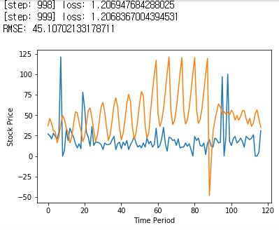
3: outlier delete + normalize |  | 2 | 2 | 77 | 7 |  | 96 | 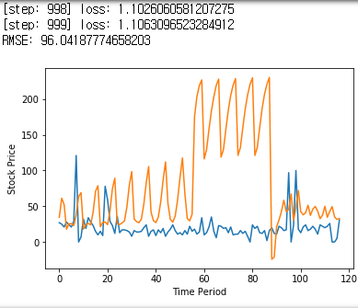
4: outlier delete |  | 3 | 2 | 7 | 6 |  | 39 | 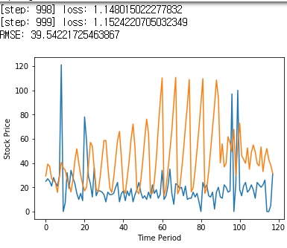
5: outlier delete, 주중/주말 |  | 4 | 2 | 77 | 6 |  | 55 | 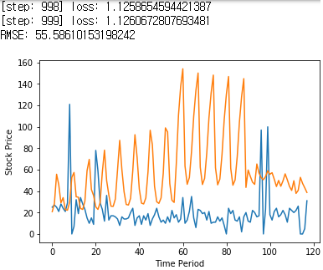
 |  | 5 | 2 | 7 | 4 |  | 46 | 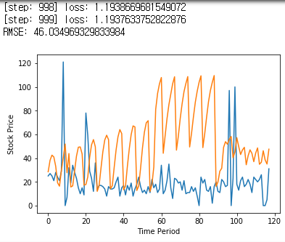
 |  | 6 | 2 | 7 | 5 |  | 45 | 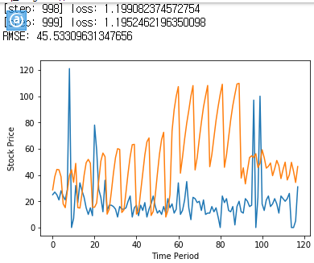
 |  | 7 | 3 | 77 | 5 |  | 35 | 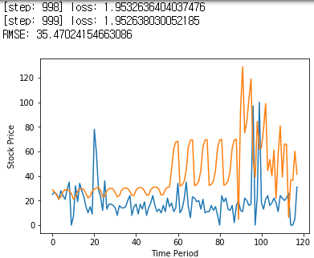
 |  | 8 | 3 | 7 | 5 |  | 21 | 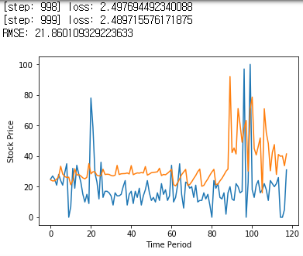
 |  | 9 | 4 | 77 | 5 |  | 18 | 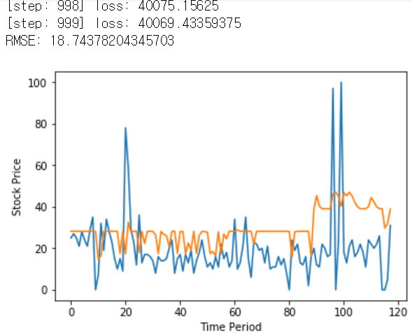
 | 주중/주말(0,1)로 바꾸었는데도 loss와 rmse가 정확히 같다. Feature반영이 잘 안되고 있는 거 같다. | 10 | 5 | 77 | 5 |  | 18 | 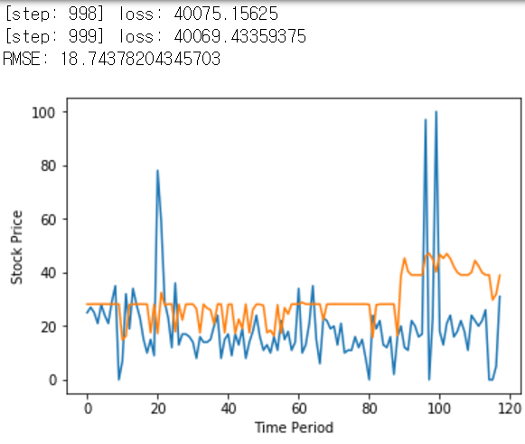
12: all feature normalize, 주중주말 |  | 11 | 12 | 77 | 5 | tanh | 22 | 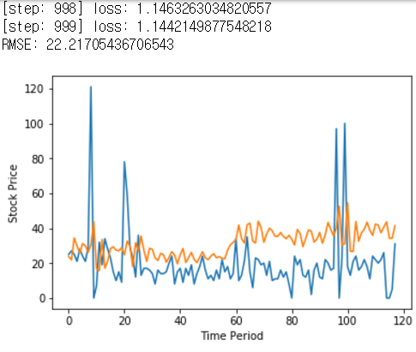
13: all feature normalize, 요일(0~6) | Q)왜 주중주말 0,1 과 0~6 차이가 없을까? | 12 | 12 | 77 | 5 | tanh | 21 | 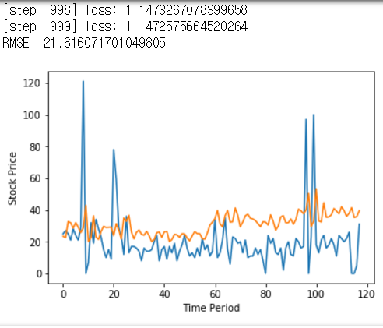
14: all feature normalize, 요일(0~6), relu |  | 13 | 13 | 77 | 5 | relu | 20 | 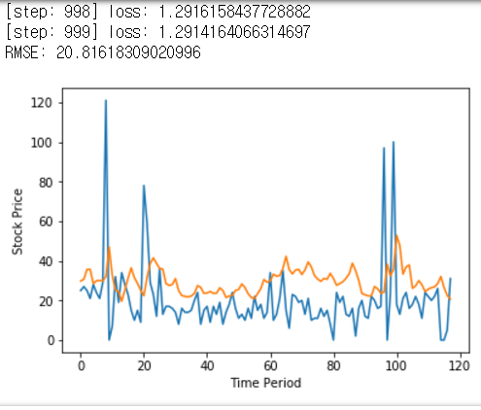
15: all feature normalize, 요일(0~6), relu, noOutlier |  | 14 | 13 | 7
16: all feature normalize, 요일(0~6), relu, noOutlier |  | 15 | 15 | 77 | 5 | relu | 20
17: all feature normalize, 요일(0~6), relu, logY | Q) log씌우기 전에 0을 1로 바꾸는 함수 error | 16 |  |  |  |  | 32
18: all feature normalize, 요일(0~6), relu, sqrtY | Q)각 column을 따로 normalize시키는 것과 다를까요? | 17
19: all feature normalize, 요일(0~6), relu, sqrtY,noOutlier |  | 18
20: activation fuction바꿈 |  | 19
 |  | 20
 |  | 21
 |  | 22
 |  | 23
 |  | 24
 |  | 25
 |  | 26
 |  | 27
 |  | 28
 |  | 29
 |  | 30
 |  | 31
 |  | 32
 |  | 33
 |  | 34
 |  | 35
 |  | 36
 |  | 37
 |  | 38
 |  | 39
 |  | 40
 |  | 41
 |  | 42
 |  | 43
 |  | 44
 |  | 45
 |  | 46
 |  | 47
 |  | 48
 |  | 49
 |  | 50
 |  | 51
 |  | 52
 |  | 53
 |  | 54
 |  | 55
 |  | 56
 |  | 57
 |  | 58
 |  | 59
 |  | 60
 |  | 61
 |  | 62
 |  | 63
 |  | 64
 |  | 65
 |  | 66
 |  | 67
 |  | 68
 |  | 69
 |  | 70
 |  | 71
 |  | 72
 |  | 73
 |  | 74
 |  | 75
 |  | 76
 |  | 77
 |  | 78
 |  | 79
 |  | 80
 |  | 81
 |  | 82
 |  | 83
 |  | 84
 |  | 85
 |  | 86
 |  | 87
 |  | 88
 |  | 89
 |  | 90
 |  | 91
 |  | 92
 |  | 93
 |  | 94
 |  | 95
 |  | 96
 |  | 97
 |  | 98
 |  | 99

